Fig 3-27
Figur 3.27

Mill. tonn CO2-ekv. | Metallurgisk industri | Kjemisk industri | Mineralsk industri | Olje-raffinering | Tre-foredling | Annen industri
1990 | 10.2 | 4.2 | 1.5 | 1.9 | 0.3 | 1.3
1991 | 9.3 | 3.9 | 1.3 | 1.7 | 0.3 | 1.1
1992 | 7.2 | 3.3 | 1.5 | 2.1 | 0.3 | 1.1
1993 | 7.4 | 3.6 | 1.8 | 2.2 | 0.3 | 1.1
1994 | 7.6 | 3.8 | 1.9 | 2.2 | 0.7 | 1.3
1995 | 7.4 | 3.7 | 1.9 | 1.8 | 0.6 | 1.1
1996 | 7.2 | 3.8 | 2 | 2.2 | 0.8 | 1.2
1997 | 7.1 | 4.1 | 2.1 | 2 | 0.6 | 1.1
1998 | 7.5 | 4 | 2 | 2.1 | 0.6 | 1.2
1999 | 7.6 | 3.9 | 1.8 | 2.1 | 0.5 | 1.1
2000 | 7.6 | 4.1 | 1.8 | 2.1 | 0.4 | 1
2001 | 7.1 | 4.1 | 1.7 | 2 | 0.5 | 1
2002 | 6.2 | 4.1 | 1.7 | 1.9 | 0.5 | 0.9
2003 | 5.7 | 4 | 1.8 | 2.1 | 0.5 | 1.1
2004 | 6.3 | 4.2 | 1.6 | 1.9 | 0.5 | 0.9
2005 | 6 | 4 | 1.6 | 2.2 | 0.5 | 0.8
2006 | 5.3 | 4 | 1.7 | 2.3 | 0.5 | 0.9
2007 | 5.6 | 3.4 | 1.8 | 2.2 | 0.4 | 0.9
2008 | 5.8 | 3.2 | 1.8 | 2 | 0.4 | 0.8
2009 | 4 | 2.5 | 1.7 | 2.1 | 0.3 | 0.7
2010 | 4.6 | 2.6 | 1.8 | 2 | 0.4 | 0.8
2011 | 4.7 | 2.5 | 1.8 | 2.1 | 0.3 | 0.8
2012 | 4.6 | 2.5 | 1.7 | 2.2 | 0.2 | 0.7
2013 | 4.7 | 2.4 | 1.8 | 2.2 | 0.2 | 0.7
2014 | 4.9 | 2.3 | 1.7 | 1.8 | 0.1 | 0.7
2015 | 4.9 | 2.5 | 1.7 | 2.1 | 0.1 | 0.7
2016 | 5 | 2.2 | 1.7 | 1.8 | 0.1 | 0.6
2017 | 5.1 | 2.1 | 1.8 | 2.1 | 0.1 | 0.7
2018 | 5.1 | 2.3 | 1.7 | 2.1 | 0.1 | 0.6
2019 | 5.2 | 2.2 | 1.7 | 1.6 | 0.1 | 0.6
2020 | 5.3 | 2.2 | 1.6 | 1.6 | 0.1 | 0.6
2021 | 5.6 | 2 | 1.6 | 1.7 | 0.1 | 0.6

Fig 4-11
 | Fra i fjor |  |  |  |  |  |  |  |  |  | Fra i år
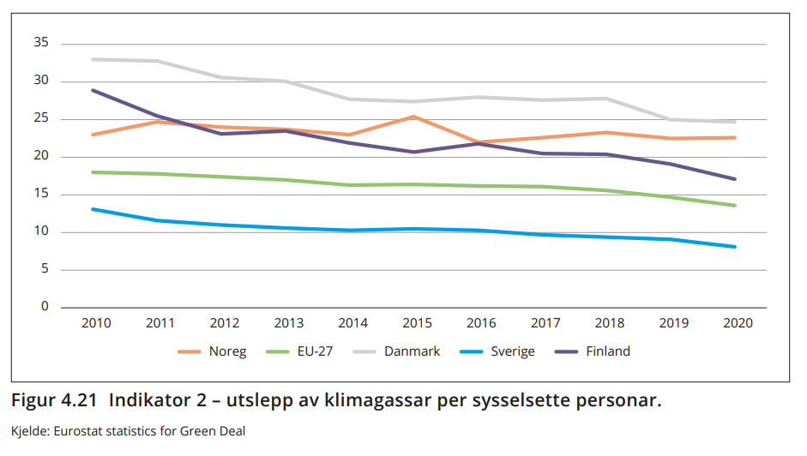
 | Noreg | EU | USA | Japan | Kina | Verda
1990 | 6.9092506306 | 8.4887595091 | 19.407335862 | 8.8315983414 | 1.9145462634 | 4.0208676874
1991 | 6.4117828151 | 8.3713105715 | 19.003389583 | 8.9054991772 | 2.0005432837 | 3.9833428888
1992 | 7.0450478152 | 8.0722990277 | 19.022845147 | 8.9615037171 | 2.0757404053 | 3.9103102912
1993 | 7.5205630067 | 7.8965524569 | 19.21833148 | 8.8728324348 | 2.2448420794 | 3.8749852502
1994 | 7.9353172626 | 7.8516603392 | 19.25618525 | 9.2728362811 | 2.3221892292 | 3.8420273088
1995 | 7.8889076488 | 7.9567225277 | 19.216897002 | 9.3326431395 | 2.5634787589 | 3.8938762639
1996 | 7.8964726741 | 8.1772722495 | 19.575366563 | 9.4201245259 | 2.5218718738 | 3.9195851211
1997 | 8.2956180676 | 8.0037040021 | 20.33085305 | 9.3021736199 | 2.5479036644 | 3.9352786913
1998 | 8.5496576301 | 7.9722701122 | 20.266286876 | 8.9420925633 | 2.6058357321 | 3.9074609181
1999 | 8.8980668157 | 7.8238984859 | 20.101122778 | 9.2311890453 | 2.5174207634 | 3.8814418105
2000 | 7.6337902283 | 7.8353804308 | 20.469796737 | 9.3377238003 | 2.6504091015 | 3.951660425
2001 | 7.6954178465 | 7.9576099322 | 20.171536931 | 9.2202022824 | 2.7747621968 | 3.9580886917
2002 | 7.5759795988 | 7.9203613923 | 19.445530281 | 9.4688704932 | 2.9648212277 | 3.9614702729
2003 | 8.1463266632 | 8.0999471342 | 19.506505532 | 9.5047644028 | 3.4340364794 | 4.0900816143
2004 | 8.1349155362 | 8.0796657654 | 19.597616707 | 9.4495636384 | 3.9451548714 | 4.2237942338
2005 | 7.8659119662 | 8.0118933685 | 19.46927252 | 9.5127640425 | 4.4676963612 | 4.3297900271
2006 | 7.9839473965 | 8.0055325807 | 18.945916842 | 9.3312942888 | 4.9102761972 | 4.4171345944
2007 | 8.0184483282 | 7.8836852254 | 19.042911779 | 9.593603175 | 5.3063680063 | 4.5280656371
2008 | 7.7330454267 | 7.6800309261 | 18.278491261 | 9.0489532496 | 5.4350790961 | 4.5036172616
2009 | 7.7534529812 | 7.1012753299 | 16.808681421 | 8.6092309855 | 5.7983199375 | 4.3913316401
2010 | 8.2050178637 | 7.282944399 | 17.431736988 | 9.0360099945 | 6.3354197674 | 4.6048342383
2011 | 7.888270913 | 7.0816778637 | 16.604189617 | 9.4950098957 | 6.9013473255 | 4.6895019404
2012 | 7.7253235133 | 6.9346787203 | 15.789760152 | 9.8278557381 | 7.0452002304 | 4.6853104162
2013 | 7.8011694962 | 6.7443057559 | 16.111175264 | 9.9444952725 | 7.320154925 | 4.719386053
2014 | 7.7168015772 | 6.4020904191 | 16.040916757 | 9.5643059178 | 7.3047128716 | 4.681813043
2015 | 7.7648586605 | 6.5171233958 | 15.560015444 | 9.2680496457 | 7.1451315351 | 4.6007965508
2016 | 7.5610385596 | 6.5259334614 | 15.149882725 | 9.1667144071 | 7.1054799357 | 4.5575196625
2017 | 7.4237516695 | 6.5711468777 | 14.823245436 | 9.0636912075 | 7.2261601544 | 4.5773062635
2018 | 7.2613158792 | 6.4159394686 | 15.2225181 | 8.7619788504 | 7.5331931335 | 4.6412937352
2019 | 7.0423209427 | 6.101852107 | 14.673380713 | 8.4784005749 | 7.6454357856 | 4.582035579
2020 | 6.7250800496 | 5.5060704359 | 13.032827952 | 8.0314958697 | 7.7561379066 | 4.2918530958

Figur 4.11

Tonn utslepp per innbyggjar
 | 1990 | 1991 | 1992 | 1993 | 1994 | 1995 | 1996 | 1997 | 1998 | 1999 | 2000 | 2001 | 2002 | 2003 | 2004 | 2005 | 2006 | 2007 | 2008 | 2009 | 2010 | 2011 | 2012 | 2013 | 2014 | 2015 | 2016 | 2017 | 2018 | 2019 | 2020
Kina | 1.9 | 2 | 2.1 | 2.2 | 2.3 | 2.6 | 2.5 | 2.5 | 2.6 | 2.5 | 2.7 | 2.8 | 3 | 3.4 | 3.9 | 4.5 | 4.9 | 5.3 | 5.4 | 5.8 | 6.3 | 6.9 | 7 | 7.3 | 7.3 | 7.1 | 7.1 | 7.2 | 7.5 | 7.6 | 7.8
EU | 8.5 | 8.4 | 8.1 | 7.9 | 7.9 | 8 | 8.2 | 8 | 8 | 7.8 | 7.8 | 8 | 7.9 | 8.1 | 8.1 | 8 | 8 | 7.9 | 7.7 | 7.1 | 7.3 | 7.1 | 6.9 | 6.7 | 6.4 | 6.5 | 6.5 | 6.6 | 6.4 | 6.1 | 5.5
Japan | 8.8 | 8.9 | 9 | 8.9 | 9.3 | 9.3 | 9.4 | 9.3 | 8.9 | 9.2 | 9.3 | 9.2 | 9.5 | 9.5 | 9.4 | 9.5 | 9.3 | 9.6 | 9 | 8.6 | 9 | 9.5 | 9.8 | 9.9 | 9.6 | 9.3 | 9.2 | 9.1 | 8.8 | 8.5 | 8
Noreg | 6.9 | 6.4 | 7 | 7.5 | 7.9 | 7.9 | 7.9 | 8.3 | 8.5 | 8.9 | 7.6 | 7.7 | 7.6 | 8.1 | 8.1 | 7.9 | 8 | 8 | 7.7 | 7.8 | 8.2 | 7.9 | 7.7 | 7.8 | 7.7 | 7.8 | 7.6 | 7.4 | 7.3 | 7 | 6.7
USA | 19.4 | 19 | 19 | 19.2 | 19.3 | 19.2 | 19.6 | 20.3 | 20.3 | 20.1 | 20.5 | 20.2 | 19.4 | 19.5 | 19.6 | 19.5 | 18.9 | 19 | 18.3 | 16.8 | 17.4 | 16.6 | 15.8 | 16.1 | 16 | 15.6 | 15.1 | 14.8 | 15.2 | 14.7 | 13
Verda | 4 | 4 | 3.9 | 3.9 | 3.8 | 3.9 | 3.9 | 3.9 | 3.9 | 3.9 | 4 | 4 | 4 | 4.1 | 4.2 | 4.3 | 4.4 | 4.5 | 4.5 | 4.4 | 4.6 | 4.7 | 4.7 | 4.7 | 4.7 | 4.6 | 4.6 | 4.6 | 4.6 | 4.6 | 4.3

